Feuil1
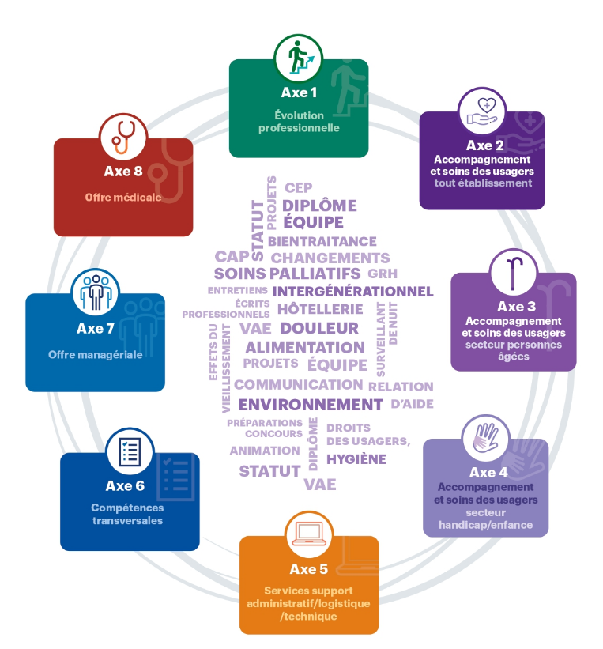

Pour télécharger le bulletin de pré-inscrption 2026 : CLIQUEZ ICI

Pour télécharger la brochure 2026 : CLIQUEZ ICI

*Légende Axes
Axe 1 / EVOLUTION PROFESSIONNELLE
Axe 2 / ACCOMPAGNEMENT ET SOINS DES USAGERS : tout établissement
Axe 3 / ACCOMPAGNEMENT ET SOINS DES USAGERS : secteur personnes agées
Axe 4 / ACCOMPAGNEMENT ET SOINS DES USAGERS : secteur handicap/enfance
Axe 5 / SERVICES SUPPORT : administratif/logistique/technique
Axe 6 / COMPETENCES TRANSVERSALES
Axe 7 / OFFRE MANAGERIALE
Axe 8 / OFFRE MEDICALE
*Légende Nature :
AFR et AFN = Actions de formations régionales et nationales (financement sur fonds mutualisés) |  |  |  |  |  |  |  | en attente
AFC = Actions de formation coordonnées (financement des frais de déplacement sur fonds mutualisés) |  |  |  |  |  |  |  | validée auprès OF
FQ&CPF = Formations correspondant aux priorités du CPF (Compte Personnel de Formation). Faire la demande avec l'imprimé de Guichet bleu ; |  |  |  |  |  |  |  | a demander
La mobilisation du CPF est exigée pour pouvoir prétendre aux financements sur fonds mutualisés. |  |  |  |  |  |  |  | à valider auprès de l'OF
*Légende Territoire :
1 = LIMOGES, ou au plus près des inscrits
2 = Distanciel ou lieu central en Nouvelle Aquitaine à déterminer (exemple : ANGOULEME)

Numéro action | *Axes | *Nature | *Territoire | Thématique | Date demandée à l'OF pour 2027 fait le | OF | Durée en jour | Dates de formations | Mois de début de formation
041 | Axe 1 EVOLUTION PROFESSIONNELLE | AFR | 1 | Formation Adaptation à l'Emploi - Technicien Hospitalier / Technicien Supérieur Hospitalier | 10/06/2026 un début de session mars-avril ddé le 13/08/2026 | NOVE CONCEPT | 27 | 22-23-24-25/03/2027 28-29-30/04/2027 25-26-27-28/05/2027 21-22-23-24/06/2027 20-21-22/09/2027 11-12-13/10/2027 15-16-17/11/2027 13-14-15/12/2027 | 3

